Matriz de Riesgos
1. Definición de escala de PROBABILIDAD de los riesgos
1. ESCALA DE PROBABILIDAD
Valor | Nivel | Probabilidad | Descripción
5 | Muy Alto | 90% | Casi seguro que ocurrirá
4 | Alto | 70% | Más probable que ocurra
3 | Moderado | 50% | Puede o no ocurrir
2 | Bajo | 30% | Más probable que no ocurra
1 | Muy Bajo | 10% | Raro que ocurra
2. Definición de escala de IMPACTO de los riesgos
2. ESCALA DE IMPACTO
Valor | Nivel | Impacto | Descripción
5 | Muy Alto | 80% | Fracaso del proyecto
4 | Alto | 40% | Por encima del presupuesto entre un 60 y 90%
3 | Moderado | 20% | Por encima del presupuesto entre un 30 y 60%
2 | Bajo | 10% | Por encima del presupuesto entre un 10 y 30%
1 | Muy Bajo | 5% | Ningún impacto real

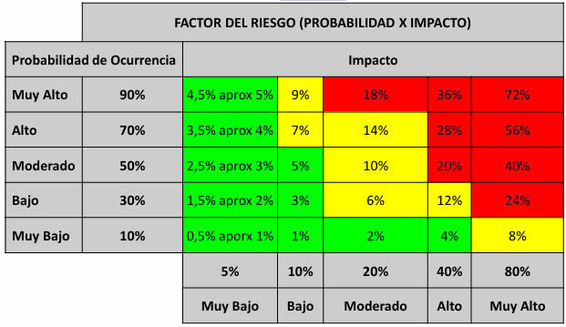
2. Factor de Riesgo (Probabilidad x Impacto
Probabilidad de Ocurrencia |  |  | IMPACTO |  |  |  |  | RIESGOS IDENTIFICADOS
Nivel | % |  | Muy Bajo 5% | Bajo 10% | Moderado 20% | Alto 40% | Muy Alto 80%
Muy Alto | 90% |  | 5% | 9% | 18% | 36% | 72%
Alto | 70% |  | 4% | 7% | 14% | 28% R001 R003 R006 R009 R012 R013 R014 | 56% R005
Moderado | 50% |  | 3% | 5% | 10% | 20% | 40%
Bajo | 30% |  | 2% | 3% | 6% | 12% | 24%

Épica |  |  |  |  |  |  |  |  | Responsable
1).Gestion de inventario |  |  |  |  |  |  |  |  | DEVELOPER
 |  |  |  |  |  |  |  |  | ANALISTA
 |  |  |  |  |  |  |  |  | SCRUM MASTER
 |  |  |  |  |  |  |  |  | ANALISTA
2). Gestión de Categoría |  |  |  |  |  |  |  |  | ANALISTA
 |  |  |  |  |  |  |  |  | DEVELOPER
 |  |  |  |  |  |  |  |  | DEVELOPER
 |  |  |  |  |  |  |  |  | TESTER
3).Gestión de Agente IA |  |  |  |  |  |  |  |  | DEVELOPER
 |  |  |  |  |  |  |  |  | ANALISTA
 |  |  |  |  |  |  |  |  | DEVELOPER
 |  |  |  |  |  |  |  |  | DEVELOPER
4).Gestion de pedidos |  |  |  |  |  |  |  |  | DEVELOPER / ANALISTA
 |  |  |  |  |  |  |  |  | ANALISTA
 |  |  |  |  |  |  |  |  | DEVELOPER
 |  |  |  |  |  |  |  |  | DEVELOPER / TESTER
5). Gestión de Seguridad |  |  |  |  |  |  |  |  | DEVELOPER
 |  |  |  |  |  |  |  |  | DEVELOPER
 |  |  |  |  |  |  |  |  | ANALISTA / TESTER
 |  |  |  |  |  |  |  |  | DEVELOPER
6) Vista General |  |  |  |  |  |  |  |  | DEVELOPER
 |  |  |  |  |  |  |  |  | DEVELOPER
 |  |  |  |  |  |  |  |  | ANALISTA
 |  |  |  |  |  |  |  |  | TESTER / DEVELOPER
7) Gestión de Clientes |  |  |  |  |  |  |  |  | DEVELOPER
 |  |  |  |  |  |  |  |  | DEVELOPER
 |  |  |  |  |  |  |  |  | ANALISTA
 |  |  |  |  |  |  |  |  | DEVELOPER

